关系图
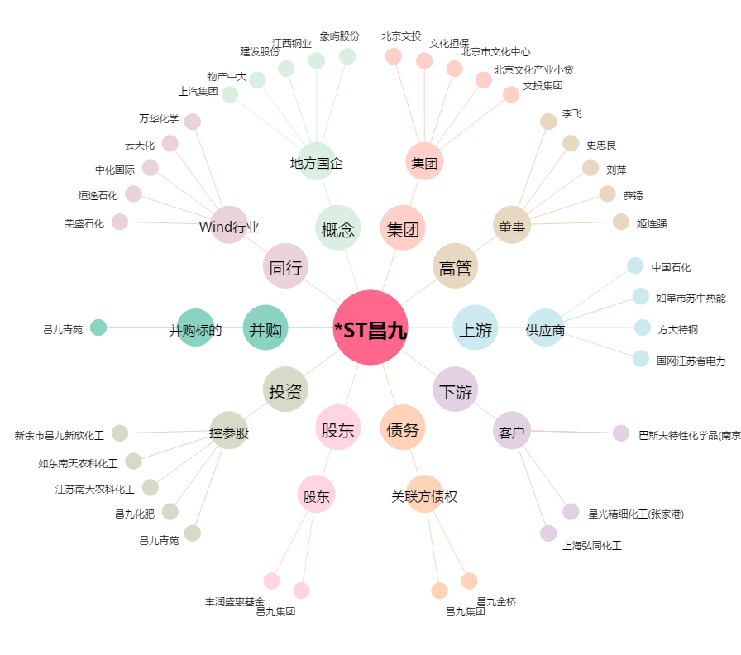
*ST昌九[600228.SH] - 关系概览图

